画面部品情報
アプリ課題(2025） |  |  | 画面ID | 画面名 |  |  |  | 作成日 | 作成者 | 更新日 | 更新者
 |  |  |  | レシピ表示画面（HTML) |  |  |  | 2024-12-31 | 福田

 | 1.【スマホ版イメージ】

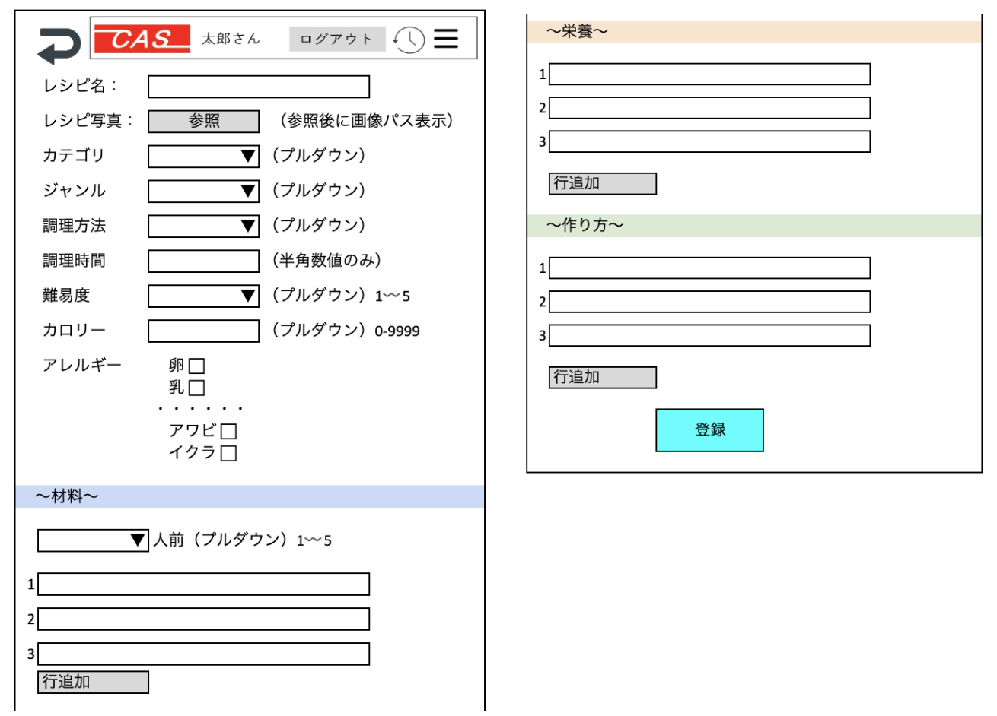

 | 2.【機能概要】

 | 3.【前の画面より受け取ったパラメータ】
 | パラメータ名 | データ型 | 桁数

 | 4.【イベント情報】
 | イベント名 | 処理概要

 | 5.【フォーム情報】 |  |  |  | 6.【DB情報】
 | （バリデーションチェックのエラー表示部） |  |  |  | （バリデーションチェックのエラー表示部）
 | 項目名 | 部品 | 備考 |  | 取得元テーブル | 取得列 | データ型 | 桁数 | 備考

 | （検索条件） |  |  |  | （検索条件）
 | 項目名 | 部品 | 備考 |  | 取得元テーブル | 取得列 | データ型 | 桁数 | 備考

 | 項目名 | 部品 | 備考 |  | 取得元テーブル | 取得列 | データ型 | 桁数 | 備考

 | （検索結果） |  |  |  | （検索条件）
 | 項目名 | 部品 | 備考 |  | 取得元テーブル | 取得列 | データ型 | 桁数 | 備考

シート3
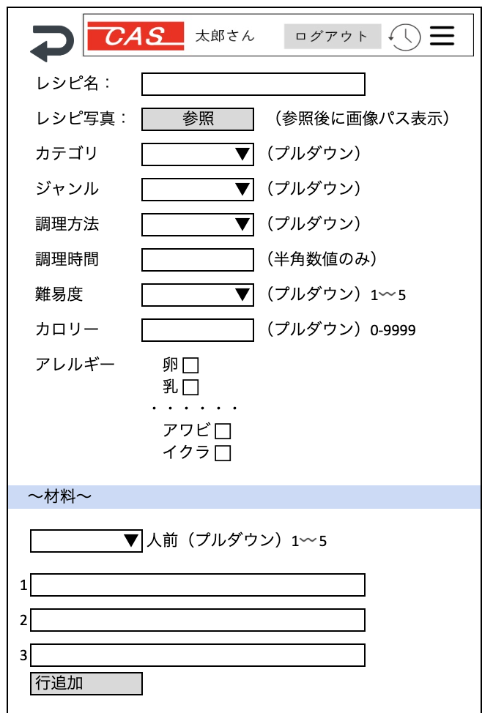
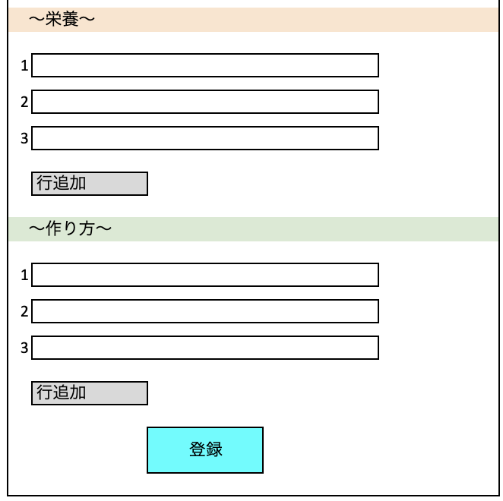

イラスト


 | レシピ名：

 | レシピ写真： | 参照 | （参照後に画像パス表示）

 | カテゴリ | ▼ | （プルダウン）

 | ジャンル | ▼ | （プルダウン）

 | 調理方法 | ▼ | （プルダウン）

 | 調理時間 |  | （半角数値のみ）

 | 難易度 | ▼ | （プルダウン）1〰️5

 | カロリー |  | （プルダウン）0-9999

 | アレルギー | 卵 ⬜︎
 |  | 乳 ⬜︎
 |  | ・・・・・・
 |  | アワビ ⬜︎
 |  | イクラ ⬜︎

〜材料〜

 | ▼ | 人前（プルダウン）1〰️5

1

2

3

 | 行追加

〜栄養〜

1

2

3

 | 行追加

〜作り方〜

1

2

3

 | 行追加

 |  | 登録

